상품제안서
여행용 충전기세트 A | 상품코드: S40771

 |  |  |  |  |  |  | 02-713-8555 | www.synergygift.co.kr
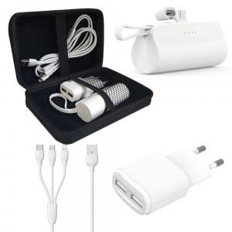

【상세/제작정보】 | <p><span style="font-size: 14pt;">※ 기본수량 미만 발주 진행시 별도 문의 바랍니다.</span></p><p><span style="font-size: 14pt;">※ 운임비 별도 발생 됩니다.</span></p>

【인쇄/포장옵션】 | 레이저, 풀칼라, 충전기 레이저인쇄 / 종이상자+포장지포장

【공급단가】 | 수량 | 50~ | 100~ | 300~ | 1,000~ | 3,000~
*VAT별도 | 도킹배터리3500(C+8) | 11,400원 | 11,100원 | 10,700원 | 10,200원 | 10,000원
 | 도킹배터리3500(8+C) | 11,400원 | 11,100원 | 10,700원 | 10,200원 | 10,000원
 | 도킹배터리3500(C+C) | 11,400원 | 11,100원 | 10,700원 | 10,200원 | 10,000원

【상품 URL】 | https://www.synergygift.co.kr:443/src/goods_detail.php?gdno=40771

